A
 |  |  | input | output
A | 1 | CSV 파일 불러오기 | import pandas as pd
 |  | 경로 | df=pd.read_csv("C:\\Pandas\\friend_list.csv")
 |  | C:\\Pandas\\friend_list | df
 | 2 | txt 파일 불러오기 | df=pd.read_csv("C:\\Pandas\\friend_list.txt")
 |  | 경로 | df
 |  | C:\\Pandas\\friend_list
 | 3 | 탭으로 구분된txt 파일 불러오기 | df=pd.read_csv("C:\\Pandas\\friend_list_tab.txt")
 |  | C:\\Pandas\\friend_list_tab | df | 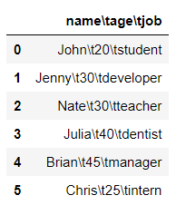
 | 4 | 탭으로 구분된 txt파일 불러와서 탭으로 구분자 설정해서 보여주기 | df=pd.read_csv("C:\\Pandas\\friend_list_tab.txt",delimiter="\t")
 |  | C:\\Pandas\\friend_list_tab | df | 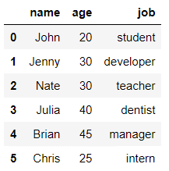
 | 5 | CSV 파일 불러오기 | df=pd.read_csv("C:\\Pandas\\friend_list_no_head.csv")
 |  | 경로 | df
 |  | C:\\Pandas\\friend_list_no_head |  | 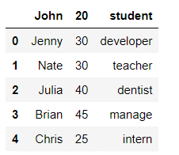
 | 6 | 컬럼명이 없는 파일 헤더 설정하기 (비어있는 헤더) | df=pd.read_csv("C:\\Pandas\friend_list_no_head.csv",header=None) df | 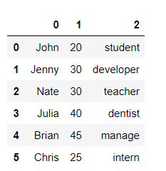
 | 7 | 컬럼명 설정하기 | df.columns=['name','age','job']
 |  |  | df | 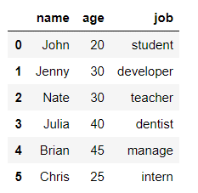
 | 8 | 컬럼명이 없는 파일 헤더 설정하고 헤더 컬럼명 채워넣기 | df=pd.read_csv("C:\\Pandas\\friend_list_no_head.csv",header=None,names=['name','age','job'])
 |  |  | df

예제
 |  |  | input | output
A | 1 | CSV 파일 불러오기 | import pandas as pd
 |  | 경로 | df=pd.read_csv("C:\\Pandas\\friend_list.csv")
 |  | C:\\Pandas\\friend_list | df
 | 2 | txt 파일 불러오기 | df=pd.read_csv("C:\\Pandas\\friend_list.txt")
 |  | 경로 | df
 |  | C:\\Pandas\\friend_list
 | 3 | 탭으로 구분된txt 파일 불러오기 | df=pd.read_csv("C:\\Pandas\\friend_list_tab.txt")
 |  | C:\\Pandas\\friend_list_tab | df
 | 4 | 탭으로 구분된 txt파일 불러와서 탭으로 구분자 설정해서 보여주기 | df=pd.read_csv("C:\\Pandas\\friend_list_tab.txt",delimiter="\t")
 |  | C:\\Pandas\\friend_list_tab | df

B | 1 | CSV 파일 불러오기 | import pandas as pd
 |  |  | data_frame = pd.read_csv('data/friend_list.csv')
 |  |  | data_frame
 | 2 | 표의 첫 5행 보기 | data_frame.head() | 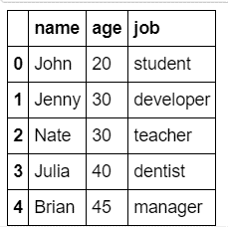
 | 3 | 표의 마지막 5행 보기 | data_frame.tail() | 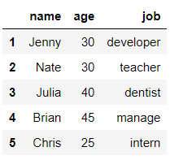
 | 4 | 표의 첫 n행 보기 | data_frame.head(1)
 | 5 | 표의 마지막 n행 보기 | data_frame.tail(3) | 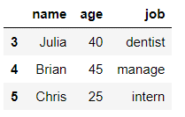
 | 3 | 데이터의 종류 확인하기 | type(data_frame.job) | pandas.core.series.Series
 |  |  | type(data_frame) | pandas.core.frame.DataFrame
 | 4 | 데이터 대문자로 바꾸기 | data_frame.job = data_frame.job.str.upper()
 |  |  | data_frame.head()

